ツール説明
■ツール説明

【注意事項】
※一度ツールを起動すると、現在の時間をプログラム内で取得します。
取得した時間が、指定時間ではない場合「40秒」プログラムが待機状態になります。
40秒後、再度時間取得して再チェックしていく為、指定時間になっても稼働しない場合は少しお待ちください。

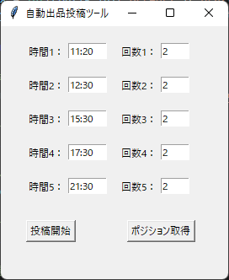
1
2

3
4

① | 時間指定 | ⇒ | 時分指定可能

 | （例） | 設定値 | 11:00:00

② | 回数 | ⇒ | 投稿回数
 |  |  | ※但し、下書きがない場合は、指定回数投稿せずに終了になります。

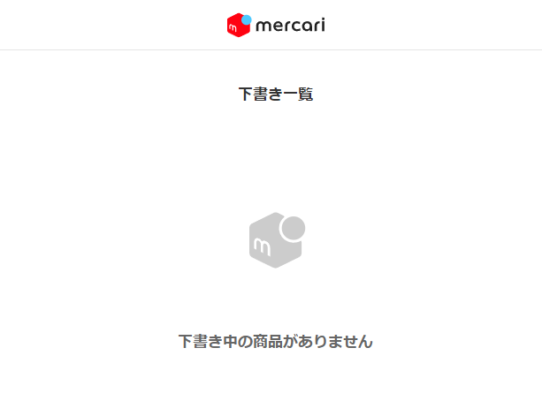

マウスでこの部分の文字をドラッグして下書きがあるか確認していきます。
※マウス位置がおかしい場合は、ご連絡ください。

③ | 投稿開始 | ⇒ | 指定時間および回数に設定した情報で下書きデータを投稿していきます。

④ | ポジション取得 |  | ⇒ | マウスのポジション（カーソルの座標）を取得
※取得詳細については、マウスポジションシート参照してください。

■ツール有効期限

ツール利用期限は、基本月単位の仕様になっております。
※翌月5日のAM9時まで有効

※有効期限が過ぎると、下記画面が表示されます。

■ツール起動後の流れ

※配置は、このようにお願いします。
⇒メルカリブラウザをctrl + ←
⇒ツール（黒い画面）をctrl + →
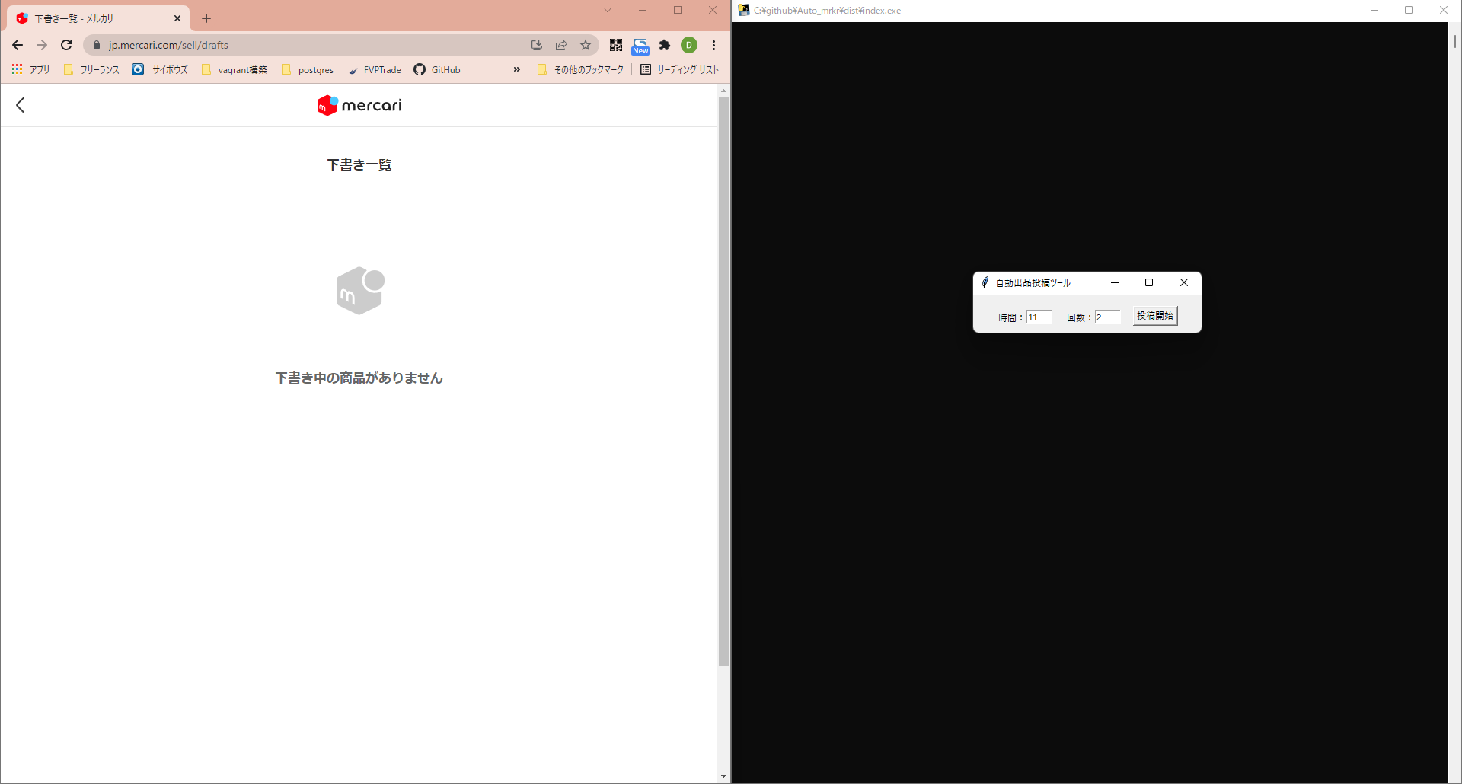

初期表示は、この辺りに表示されます。

ツール起動後、新規タブで上記ページに遷移します。

その後、キャッシュクリアの為に、Ctrl + F5をプログラムが自動で行い、ツールが稼働していきます。

1回投稿事に、開いたタブを閉じて再度新規タブを開き、同じ動作処理を行います。

※下書き記事が無くなった場合、その場で終了になります。

■ツールを途中で停止する場合

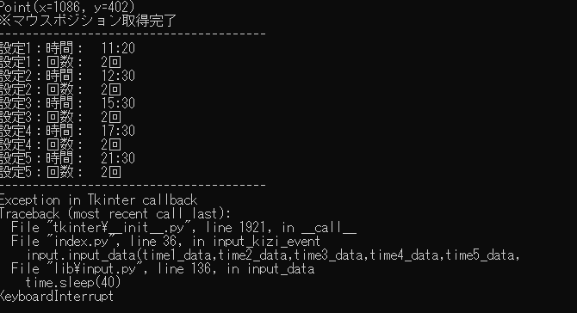

黒い画面でctrl + cを押すと、上記赤枠の英文が表示され、ツールが再度使えるようになります。

マウスポジション
■マウスポジション（座標）取得

①ポジション取得ボタンを押下

②10秒後に現在マウスが当たっている座標を取得し、黒い画面に表示されます。

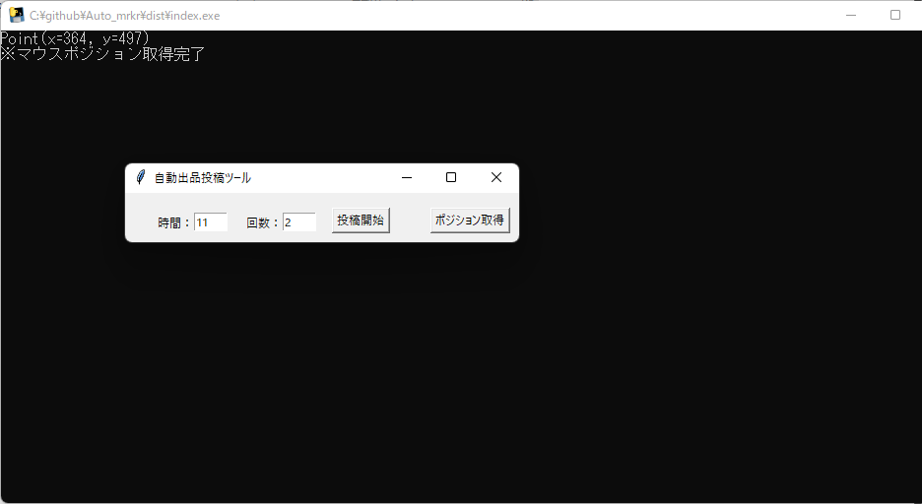

③、②で表示された座標をconfigフォルダーのconfig.iniのxとyに記載します。

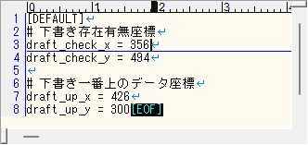

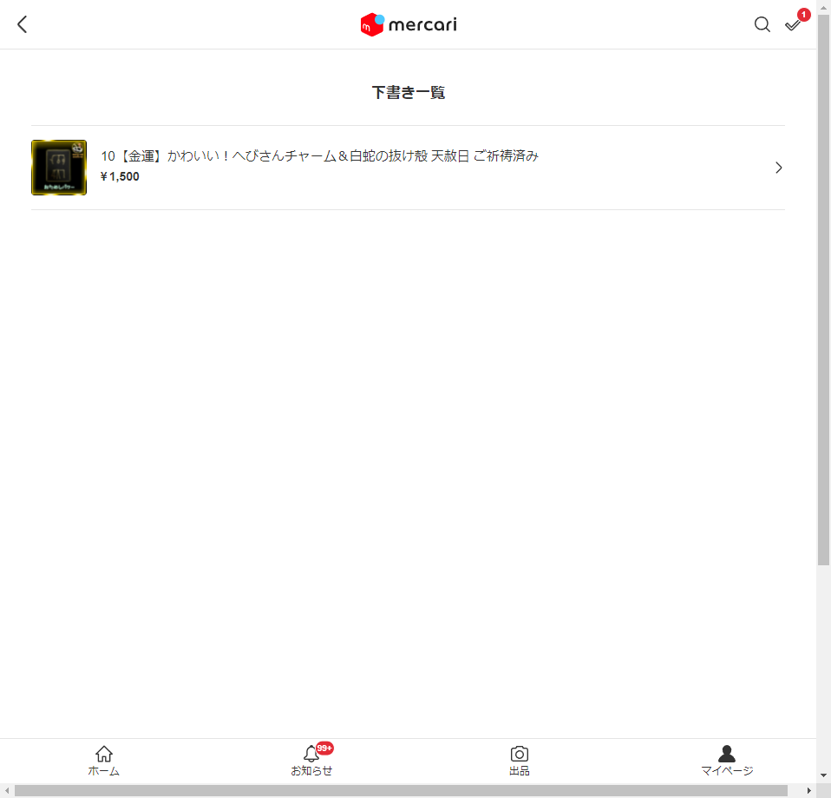

文字の先頭にマウスを置いて座標を取得してください。
※横へドラッグする長さは、プログラム上で対応しています。

下書き一覧一番上で、クリックした場所の座標をしていて、ここに記載してください。

※これにより、パソコンのサイズ感が変わっても、メルカリの仕様が変わらなければマウス位置はいつでも変更可能になります。

